英語文化学科
●文学部 英語文化学科
No. | 分野 | 講義名 | 講師名 | オンライン実施の可否 | SDGｓ
 |  | 内容 |  |  | 目標
1 | 言語・コミュニケーション | 英語の「もの」の捉え方： 可算性と不可算性の観点から | 井筒 美津子 | 可
 |  | 英語には、日本語にはない可算名詞と不可算名詞の区別があります。辞書ではそれぞれCとUで表示されています。例えば、breadは一般的に不可算名詞として、deskは可算名詞として扱われます。現実世界ではパンも机も数えることができるにも関わらず、なぜ英語ではパンが不可算名詞として扱われるのでしょうか？この講義では可算性と不可算性を例に取り上げて、英語の「もの」の捉え方（概念化）について考えます。
2 | 言語・コミュニケーション | 英語（外国語）のまなび方 | 工藤 雅之 | 可
 |  | われわれの母語である日本語は、具体的にまなんだ記憶がないのに操ることができます。しかし学校でまなぶ英語（外国語）は、なかなか上手く操ることができません。どうすれば、英語（外国語）を効率的にまなぶことができるのでしょうか。 近年の研究では、日本の学校が採用しているまなび方には、もう少し脳の特性を考え合わせた工夫が必要なことが分かってきました。この講義ではわれわれの「脳」や「心」の特性を踏まえて、ことばをまなぶ過程とその効率の良い手法について考えます。加えて、脳に格納（記憶）するだけでなく、使えるようになるために必要な練習方法についても考えます。
3 | 言語・コミュニケーション | 英語の教え方・学び方 ―新しい英語教育を目指して― | 工藤 雅之 | 可
 |  | 英語は国際語としてひろく世界で認識され、各国でまなばれてきました。その教授法は文化によって異なり、時代とともに変遷してきました。例えば我が国では、戦前からGrammar-Translation method（文法翻訳法）が一般的で、近年になりコミュニケーションを主体とするCommunicative learning method へと変遷してきました。このように英語教育は、研究の進展だけでなく、時代の要請や社会情勢を反映しながら変化しています。欧米での第二言語教授法の変遷の歴史を概観し、それぞれの特徴や端緒になった時代背景などをひもときながら、我が国の高等学校での教授法の現代とその未来をいっしょに考えます。
4 | 言語・コミュニケーション | 世界のことばを分析しよう | 山木戸 浩子 | 可
 |  | 世界ではたくさんの言語が使用されていますが、言語学の授業ではどのような観点から言語のデータを考察し、どのように分析していくのか、例を使いながら紹介します。
5 | 言語・コミュニケーション | 言葉のルールを見つけてみよう （日本語の複合語と連濁を例に） | 井川 詩織 | 可
 |  | 私たちが何気なく使っている言葉を改めて観察すると、普段は意識しないような規則が見つかります。例えば日本語では、「色」と「紙」をくっつけると、「いろかみ」ではなく「いろがみ」と音が変化しますが、「虫」と「かご」をくっつけても「むしかご」となり、音は変わりません。音の変化の有無は、実はある規則に基づいて決まっています。このような例から、言葉を使いこなす私たち人間の不思議に触れてみましょう。
6 | 英語 | andは簡単!? 接続詞の使い方から入試問題を読み解く | 井筒 美津子 | 可
 |  | 接続詞のand, but, orなどは、小学校の「外国語」の授業でも扱われる表現です。しかし、多くの人はそれらの使い方についてあまり深く考えずに英語を使用しています。接続詞をきちんと理解し使えるようになることは、読み書きを含めた英語によるコミュニケーションにとって不可欠です。この授業では、過去の入試問題を取り上げながら、and, but, orなどの接続詞の使い方について学んでいきます。
7 | 観光学 英語 | 英語で観光について学ぼう | ミア・ティッロネン | 不可
 |  | 日本各地の観光が回復しつつあり、北海道でも訪日外国人観光客を見かけることが増えました。彼らはどこから来て、どのようなことに興味を持っているか知っていますか。また、おすすめの場所が聞かれた時に英語で答えられますか。この講義では、日本と北海道の魅力について考えて、多様なバックグラウンドを持った観光客について調べながら、彼らとコミュニケーションするための英語について学びます。
8 | 英語圏 文学・文化 | アメリカ文学と人種差別 | 岡本 晃幸 | 可 | 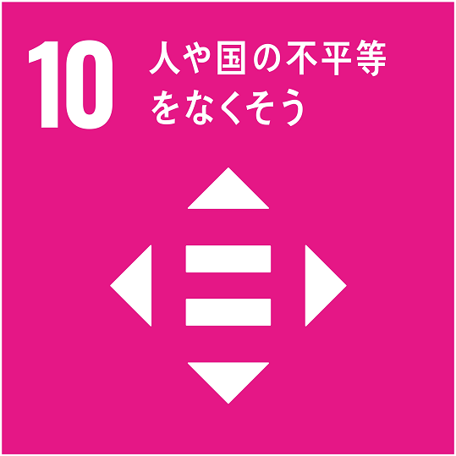
 |  | アメリカは黒人奴隷制など人種差別の歴史を抱えているため、アメリカ文学においても人種問題がしばしば描かれます。この授業では、有名なアメリカ文学の作品において、人種差別がどのように描かれているかを講義します。
9 | 英語圏 文学・文化 | J. K. ローリング『カジュアル・ベイカンシー』(2012)が描く貧困 | 大桃 陶子 | 可 | 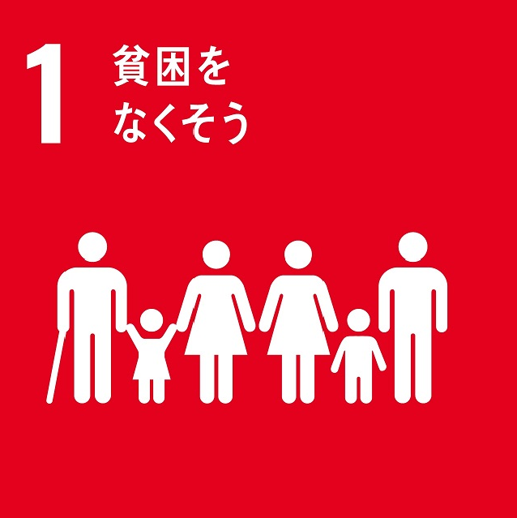
 |  | J. K.・ローリングが世界的ベストセラーとなったハリー・ポッターシリーズを完結させた後、最初に刊行した『カジュアル・ベイカンシー 突然の空席』（2021）は、21世紀のイギリスがかかえる問題（アンダークラス、ドラッグ、ヘロイン、DV、児童虐待、10代の妊娠、売春、人種差別）を詰め込んだ不条理小説です。この小説はローリング自身がシングルマザーとして生活保護を受給せざるを得なかった経験に基づいていますが、彼女が示す貧困の様子とそこから抜け出すための解決策について考えていきたいと思います。
10 | 英語圏 文学・文化 | 動物との共存可能性について | 大桃 陶子 | 可
 |  | 人間は動物をどうとらえてきたのか、そしてどうとらえるべきなのか？動物愛護運動が誕生したのは19世紀のイギリスでしたが、このとき問題となったのは、動物が人間と同じように苦痛を感じるかという問いでした。動物が人間のように苦痛を感じるのだとしたら、動物に対してそのような仕打ちをすることは正しくないとする当時の考え方は、動物の擬人化という発想にもとづいています。しかし、動物を「人間のように」とらえることは、本当に正しいのでしょうか。本講義では、人間と動物の関係のあり方について、文学作品や映像資料に加えて、札幌市中央区で猫の保護活動を行っている猫カフェの活動記録を通じて考えていきたいと思います。
11 | 英語圏 文学・文化 | ピーター・ラビットが生まれるまで | 大桃 陶子 | 可
 |  | 世界中の子供たちを魅了しているイギリスの絵本『ピーター・ラビットのおはなし』が成立に至った過程を「自然」「動物」「こども」といったキーワードをもとに追っていきます。なぜ動物であるピーターたちは服を着て、英語を話すのでしょうか。なぜピーターの父親は狼や狐に食べられたのではなく、人間に捕まってパイに入れられたのでしょうか。これらの疑問をイギリスの文化的背景を参照しなが ら考えていきます。
12 | 英語圏 文学・文化 | 本当はしんどい『ジャングル・ブック』 | 大桃 陶子 | 可
 |  | ラドヤード・キプリング原作の『ジャングル・ブック』は、狼に育てられたモーグリ少年を主人公とする短編集です。同タイトルのディズニー映画をご覧になった方も多いことでしょう。しかし、このアニメ映画は、実は「原作には一切とらわれるな」というウォルト・ディズニーの指示のもとに作成された、オリジナルとはまったく別のお話なのです。例えば、ディズニー版では、モーグリがほとんどの動物たちに無条件に愛されるのに対して、原作では仲間である狼たちにさえ嫌われ、よそ者扱いされます。本講義では、キプリングとディズニーが抱く「子供」像の違い、そして原作が植民地時代のインドを舞台にしている点に注目し、作品が抱えもつ「しんどさ」の正体を明らかにしていきます。
13 | 英語圏 文学・文化 | 現代社会における（男性と）女性 | 英 美由紀 | 不可
 |  | 2010年代に公開された2点のアメリカ映画を取り上げます。1点は仕事と子育てにてんてこまいな母親、もう1点は家事と育児を担う専業主「夫」を描いています。このような男女は昔から存在したのでしょうか？講義では、歴史をさかのぼり、女性の社会進出を促した1960～70年代の「第二波フェミニズム」についてお話します。男女が（そして誰もが）平等に、自分らしく生きられるような社会を目指す「フェミニズム」は、近年再び人々の間に広まりつつあります。講義では初学者向けのフェミニズムの本も紹介します。
14 | 英語圏 文学・文化 | Literature in a language-learning context （文学テクストを使った英語の学習） | レッドリック ・ジェレミー | 可 | 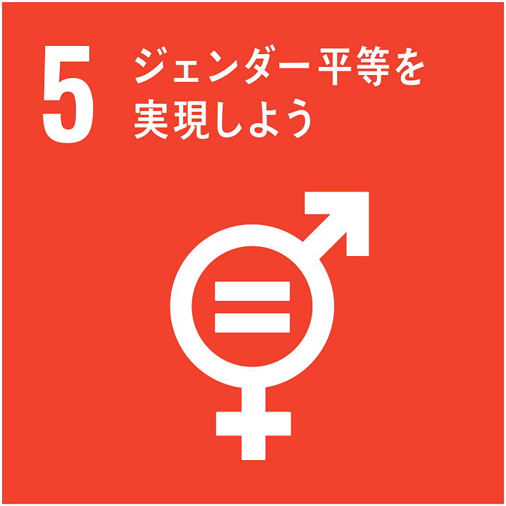
 |  | This lesson will demonstrate how reading, discussing, and analyzing literary texts (such as a short story or poem) can be done by English language learners as a way of developing language and critical thinking skills. I will introduce students to some of the key vocabulary in English that they will need to discuss literature. For example, we will look at terms like character, setting, mood, plot, symbolism, and theme. I will also provide students with some useful English phrases that they can use when discussing or analyzing literature. We will then look at a short piece of English literature (a poem or short story) and practice discussing the unique literary qualities of the text. Finally, we will explore some possible ways of interpreting themes in the literary text. （本授業では、英語で書かれた短編小説や詩などの文学テクストを読み、英語で感想や考えを述べ合うことを通して、どのように英語の表現力が自然と身についていくかについてお話します。）
15 | 英語圏 文学・文化 | Ecological Issues in Literature and Film （文学・映画を通してエコロジーの問題について考える） | レッドリック ・ジェレミー | 可 | 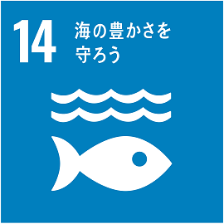 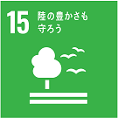
 |  | The natural environment and the non-human world have always been represented in literature and film, but it was not until the 1980s that they became a major focus for literature and film critics. In this lesson we will discuss some of the ways that representations of the natural environment and non-human world in literature and film can be discussed and interpreted. We will focus on the Disney film Frozen, and explore how this film represents, both positively and negatively, humans’ treatment of nature and animals. （本授業では、文学・映画作品における自然環境や非・人間世界の描かれ方についてどのように論じることができるかを話し合います。ケーススタディとして、ディズニー映画『アナと雪の女王』（原題:Frozen）を取り上げ、この作品の中で人間が自然や動物と積極的に関わることの良い面と悪い面をどのように描き出しているかについて考えます。）
16 | 英語圏 文学 | 小説を「読む」ということ - 『ジェイン・エア』を例に | 英 美由紀 | 可
 |  | 小説を読むとき、私たちはまずそのあらすじを追っていくものですが、より能動的に物語を「読み込む」こともできることを、具体例を通してお話します。 最初に、19世紀イギリスで書かれた小説『ジェイン・エア』の概要を紹介し、作品中の一節とそれについて書かれた学生のレポートの例3点を示します。それを通し、物語にはいろいろな読み方（アプローチ）があること、それらのアプローチが「読書感想文」とどう異なっているか、またそれを学ぶことがどのような力を育み、養うことになるかをお話したいと思います。
17 | 言語学 | 言語習得の謎を考える | 高橋博 | 可
 |  | 自分がどんな風にして母国語を覚えて話すようになったのか、はっきりと言える人は地球上に誰もいません。みんな小さい頃「いつの間にか」言葉を話すようになり、気づいたらその言葉を共通言語として使う文化・コミュニティの一員になっているのです。そうしたほぼ「無意識」に身につけられる言語の習得過程を解明することは、現代科学の重要なテーマの一つになっています。本講義では、この言語習得の謎に迫るとともに、母国語と外国語の習得メカニズムの違いなどについても一緒に考えていきたいと思っています。
18 | 言語学 | メタファーとメトニミーの冒険 | 高橋博 | 可
 |  | 問題：次の表現に共通するものは？(1)ブッチする、(2)パネェ、(3)エコチュー。そう、これらはみんな若者の間で使われることの多い言葉ですね。でもそれだけではありません。実はこれら全てに、言語学で「メタファー」と呼ばれる「ある対象を別のものと見立てて理解する」認知的なメカニズムが働いていると考えられるんです。それでは、(4)てへぺろ、(5)カフェオレ様、(6)ラフーに共通するのは？言語学的な答えは「メトニミー」ですが、果たしてその心は。本講義ではメタファーとメトニミーの奥深い世界を散策しながら、それらが人間の思考と言語にどう関係しているのかを、日本語と英語の例を用いながら一緒に考察していきます。
19 | 教育学 | オンラインテクノロジーの教育応用 | 工藤 雅之 | 可
 |  | 現代のわれわれの生活は、IT技術の進展抜きに語れません。この動きは、教育の世界にも大きく影響を与えています。SNSなどのオンラインテクノロジーは、友人同士の友好関係を深めるだけでなく、教育的に重要な効果があるとされており、最近の研究によるとオンラインテクノロジーを利用した学習は、時間や空間を超越できることから、平等でより深いまなびをもたらすことができるとされています。ただし、これらの教育応用には陰の部分がないとは限りません。メディアリテラシーを活用し、オンラインテクノロジーがもたらす光と陰を理解し、先進的でフェアなまなびの機会の提供ができるようなオンラインテクノロジーの応用を考えます。
※「言語・コミュニケーション」に関する講義…食環境マネジメント学科のページにもあります。
※「教育学」に関する講義…課程・キリスト教学のページにもあります。

文化総合学科
●文学部 文化総合学科
No. | 分野 | 講義名 | 講師名 | オンライン実施の可否 | SDGｓ
 |  | 内容 |  |  | 目標
1 | 異文化 コミュニケーション | 英語を話したいなら、空気を読んではいけません！ | 伊藤 明美 | 可
 |  | 海外の人びとと英語でおしゃべりを楽しみたいと思っている英語学習者は多いことでしょう。しかし、少し込み入った話になると、普段、私たちが話す日本語をそのまま英語にしてもわかってもらえないことが少なくありません。その原因の一つが日本人の身体にしみついた「空気を読む」コミュニケーション・スタイルです。本講義では日本人のコミュニケーション・スタイルの実際とその社会・文化的背景、英語でのコミュニケーションのためのヒントを考えます。
2 | 異文化 コミュニケーション | ジェンダーとコミュニケーション | 伊藤 明美 | 可 | 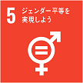
 |  | 男女は異なる文化集団に所属し、異なるコミュニケーション・スタイルを持つとされています。どこの国でも男女は同じ言語を用いながら、異なる会話目的を持ち、また、そのために話し方・聞き方が違うというのです。本講義では男女のコミュニケーション特徴と、その社会・文化的要因について考えます。
3 | 社会と 制度 | 現代世界とコスモポリタニズム | 上原 賢司 | 可
 |  | コスモポリタニズム。世界市民主義とも訳される用語です。『世界史探究』や『倫理』の教科書にきっと載っているはずです。はるか昔に起源をもつこのコスモポリタニズムですが、ただの古臭い発想というわけでもなく、むしろ現代においても（現代だからこそ！）「新奇な」アイデアとみなすことができます。この講義では、このアイデアと、『公共』や『政治・経済』、『地理総合』に出てくるいくつかのトピックとを関連づけることで、教科書＋αの探究の可能性を示せればと思います。
4 | 社会と 制度 | 遠く離れた貧しい人びとと私たちとの関係性 | 上原 賢司 | 可
 |  | 中学や高校の授業でもきっと、「持続可能な開発目標(SDGs)」は触れられてきたでしょう。この目標の主軸の一つが、世界の貧困の克服です。けれども、次のような疑問も浮かびます。どうして世界の貧困は克服「されるべき」なのでしょうか？ とりわけ、私の知り合いでも友人でもないし同じ日本に住んでいるわけでもない、遠く離れた人びとの貧しさをどうして「放っておいてはいけない」のでしょうか？ この講義ではこうした疑問に対して、『公共』の教科書に記載されている倫理的な議論やその他のトピックを手がかりにした答え方を取り上げていきます。それぞれの応答が納得できるかどうか、共に探究していきましょう。
5 | 社会と 制度 | 戦争に学問として向き合う | 上原 賢司 | 可
 |  | 今も昔もあらゆる場所で人類に惨禍をもたらしてきた現象の一つが「戦争」です。だからこそ、ニュースで日々盛んに取り上げられていますし、みなさんも戦争の歴史について小学生の頃から学んできているのだと言えるでしょう。この講義では、多数の人びとの生死や人生に関わるこの重大現象に対して、『公共』や『歴史総合』の教科書から出発して、「説明」（～である）と「道徳」（～すべき、してはならない）という二つの異なる学問的アプローチへの接続をお示しします。
6 | 社会と 制度 | 憲法は何のためにあるのか？ | 真鶴 俊喜 | 可
 |  | 日本国憲法もその中の一つですが、「立憲主義」という原理に基づいて、現代的な諸問題に向き合っている現代の憲法の姿勢、課題を勉強します。
7 | 社会と 制度 | 西洋生まれの「法」と「人権」 | 真鶴 俊喜 | 可
 |  | 「法」や「人権」は、現在の日本人にはある程度定着していると思われますが、よく観察すると、本当のところでそれらの意義や価値を理解しているのか、というと、首をかしげたくなることが多くあります。その原因の大きなものの一つとして、日本人の法に対する意識が、必ずしも、西洋の伝統を受け継いでいる「法」や「人権」をとらえ切れていないことがあります。日本が属する東洋の法文化の伝統を勉強します。
8 | 歴史 | 戦国時代と鉄砲伝来 | 平井 上総 | 可
 |  | 戦国時代にはヨーロッパから鉄砲が伝来してきたことがよく知られています。ここでは、戦国時代の海外との関係はどのようなものだったか、また鉄砲はどのように伝来してきたのか、といったことについて講義します。
9 | 歴史 | 室町幕府の成立 | 平井 上総 | 可
 |  | 足利尊氏が立てた室町幕府は、鎌倉幕府に続く武家政権として日本の中世に大きな存在感を持っています。ここでは、室町幕府について、どのように成立したのか、いつ成立したのかといった点について、武家政権の役割という視点から講義します。
10 | 歴史 | 古地図でたどる北海道史 -北海道島が正確に描かれるまで- | 松本 あづさ | 可
 |  | 地図上に「北海道島」の形が正確に描かれるようになったのは、いつからなのでしょうか？この問いの答えを得るためには、江戸時代の蝦夷地をめぐる徳川幕府と松前藩、そしてロシアとの関係を考えていく必要があります。徳川幕府から諸藩に課せられた「国絵図」事業、そしてロシアの南下を契機に始まる蝦夷地探検を通して、江戸時代人に北海道島が少しずつ把握されていく過程を辿っていきましょう。
11 | 歴史 | 江戸時代に花開いたアイヌ文化 | 松本 あづさ | 可
 |  | 江戸時代は日本の伝統文化が発展した時代ですが、北方地域でアイヌ文化が花開いた時代でもありました。アイヌの人々によるダイナミックな交易を通して育まれた文化は、様々な困難を乗り越えて、受け継がれてきました。古文書や絵図を手がかりに、江戸時代に展開したアイヌ文化の世界に触れてみましょう。
12 | 歴史 | 教皇グレゴリウス７世vs ドイツ国王ハインリヒ４世 ─ カノッサの屈辱事件をめぐる４つの疑問 ─ | 渡邉 浩 | 可
 |  | 教皇グレゴリウス７世に破門されたドイツ国王ハインリヒ４世が、真冬のアルプスを越えてまで、イタリアへ赴いて教皇の赦しを請うた事件は、世界史の教科書に登場する中でも最も印象に残るエピソードではないでしょうか。この講義では、以下の４つの疑問に答えながら、この事件がヨーロッパの歴史に持った意義を考えていきたいと思います。 ①ローマ教皇、ドイツ国王（皇帝）とはどのような存在か？ ②なぜ、聖職者の任命権をめぐる争いが起こったのか？ ③破門とは何か？国王は破門されるとそんなに困ったのか？ ④勝者はどちらか？
13 | 歴史 | サンタクロースと世界史 ─ 聖ニコラウスからサンタクロースへ ─ | 渡邉 浩 | 不可
 |  | キリスト教国と言えない日本でも、いまやクリスマスは恒例の年中行事となり、多くの子どもたちがクリスマスとサンタクロースからのプレゼントを楽しみに待っています。サンタクロースのモデルは古代ローマ帝国に生きたキリスト教の聖職者と言われますが、では、どのようにして今日のサンタクロースへと変わって行ったのでしょうか。この講義では、この変化の過程とあわせて、古代・中世を経て現代へと至るキリスト教やヨーロッパの歴史をたどってみることにします。その際、以下に掲げた5つの疑問にも答えていきたいと思います。 ①サンタクロースのモデルとは？ ②サンタクロースの「サンタ」とは？ ③サンタクロースはなぜ子どもたちにプレゼントを持ってくるのか？ ④サンタクロースはなぜクリスマスイヴにやってくるのか？ ⑤サンタクロースはなぜ世界的に有名になったのか？
14 | 思想 | 私は私でなくなったりするのだろうか？：自己同一性について考えてみよう！ | 勝西 良典 | 可
 |  | 「こんなの自分じゃない」って友達が言ってもおかしいと思いませんよね!?でもよくよく考えてみると不思議な表現じゃないですか。自分（私）が自分（私）じゃないってどういうことでしょう？似たような言葉に「自分らしい」というのがありますが、その意味は？こうした問題を哲学の世界では自己同一性の問題と呼んでいます。「私が私である」とはどのようなことか、イスのような物の場合とどう違うのか、一緒に考えてみましょう。
15 | 思想 | 「意志が弱い」とか言ってくれますが、そもそも意志って何なんでしょ？ | 勝西 良典 | 可
 |  | みなさんは意志が強いですか？ダイエット中に甘いものを食べたくなる誘惑に勝てますか？意志さえあれば野球の大谷翔平選手ややり投の北口榛花選手のようになれると言われて納得いきますか？意志や意志に基づく行動とは何か、そもそも意志なんてものがあるのか、みんなで考えてみましょう。嫌々やること、不可抗力にやってしまうこと、欲求に流されてやることや、計算してやることとの違いについても考えましょう。
16 | 思想 | 幸福とは何か：アランと情念の克服 | 松村 良祐 | 可
 |  | 憎しみや怒り、悲しみといった情念は、ときに人間に否応なく暴力的に襲い掛かり、人間は情念の荒波の中に放り出されます。そこで、人間は理性や意志の力に希望を託し、情念の波間に揺られ、いまや大海へと沈もうしている自己を脱出させようと試みるものの、そこには多くの困難が付きまとっています。20世紀初頭のフランスの哲学者であるアランの『幸福論』は、こうした人間を悩ます情念との「付き合い方」を探る手掛かりとなるものであり、アランは人間の幸福を情念との関わりの内に置いています。本講義ではそうしたアランの『幸福論』を紐解いていきます。
17 | 思想 | 廃墟：ディドロと廃墟の詩学 | 松村 良祐 | 可
 |  | 既に使われなくなったテーマパークやマンション、駅舎などの廃墟を見るとき、物悲しさを覚える一方で、そこに何かしらの美しさを感じる人も多いのではないでしょうか。実に、廃墟に寄せるこうした感情は、現代人に特有のものではありません。廃墟に何らかの美を見出すことは、古くから西洋に見られる態度であり、18世紀のフランスの啓蒙思想家であるディドロは或る絵画をもとに廃墟の魅力について分析を行っています。この講義ではこうしたディドロの考察をもとに、廃墟の魅力について考えていきます。

地域創生学科
●ウェルビーイング学部 地域創生学科
No. | 分野 | 講義名 | 講師名 | オンライン実施の可否 | SDGｓ
 |  | 内容 |  |  | 目標
1 | 生活科学 | 服飾副資材のひとつ、組紐を通して日本文化を理解する | 長尾 順子 | 不可
 |  | 服飾副資材のひとつに紐があります。この紐がどのようにつくられているかまずは製作をとおして構造を理解しましょう。そして日本ではどのように用いられてきたのか、その歴史を概観し、被服の視点から日本文化について学びます。
2 | 生活科学 | 食生活と社会環境 | 岡崎 由佳子 | 可
 |  | 今日の食に関する課題は複雑、多岐にわたっています。講義では、社会環境の変化と現代の食生活との関係（主に家庭での食生活と内食・中食・外食生活、これらを支える諸産業との関係）について、私たちの日常生活と結びつけて考えていきます。
3 | 生活科学 | 住まいのインテリアを整えるポイント | 田中 宏実 | 可
 |  | あなたの自宅は心地よい空間となっていますか？住まいのインテリアを整えることで、心地良い空間に変えることができます。暮らしの質を向上させる住まいのインテリアの整え方ついて話します。
4 | 生活科学 | 災害への備えについて考えよう〜住生活の視点から | 田中 宏実 | 可
 |  | 災害への備えはしていますか？本講義では、地震に対する防災のあり方について、住まいの視点から話します。なかでも、私たち一人一人が日頃からどう備えていくのかはとても重要です。今できること（防災袋や避難経路の確認など）について身近なところから考えましょう。
5 | 生活科学 | 自分の「役割」と「人生（ライフ・キャリア）」を考える | 船木 幸弘 | 可
 |  | キャリアとは、ある年齢や場面の様々な役割の組み合わせだと考えられます。そこで、この講義では「今、自分がどのような役割をどのようなアリーナ（人生空間）で演じているのか」を把握して、あらためて「これからの自分のキャリア形成（人生設計）」を考えます。
6 | 生活科学 | 自分の「生活や学習上の課題（価値観）」と向き合う | 船木 幸弘 | 可
 |  | １）自分の日常的な生活と学習するうえで、今、「問題（課題）だ」と思っているさまざまな事柄を分析・検討します。又は、２）普段、自分が意識している生活と仕事（学習）の価値観と、逆に、意識していない価値観を明確にして、今後の生活や学習スタイルを考えます。
7 | 生活科学 | 高齢者の生活イメージ | 若狹 重克 | 可
 |  | 高齢者とはどのような人でしょうか。お金持ち、頑固、足腰が弱っている人などでしょうか。また、わが国には「敬老の日」がありますが、高齢者を敬うとはどのようなことでしょうか。 本講義では、高齢者に対するイメージが、様々な場面で偏見や差別につながり、場合によっては社会問題になることなどについて学びます。さらに、そうした問題を生じさせないための考えかたや問題解決に向けての社会的な取り組みについて理解します。
8 | 社会科学 | 授業やクラブ活動のプロジェクトを成功させるマネジメント | 和田 雅子 | 可
 |  | 高校生活をもっと有意義にすごしたい！クラブ活動を後輩にひきついでいく方法が知りたい！ →その思いは、プロジェクトマネジメントで成功へと導きませんか？ この授業ではプロジェクトマネジメントの基本をわかりやすく紹介しながら、個人の生活に、学校生活に、クラブ活動に活かせる考え方を紹介します。生徒のセルフマネジメントやコミュニケーション能力の養成を目指します。
9 | 社会科学 | YouTubeってどんなメディア？ YouTuberてどんなお仕事？ | 和田 雅子 | 可
 |  | いまや中高生に人気の新しい職業「YouTuber」。そもそもYouTubeとはどのようなメディアなのでしょう。そしてそのメディアを利用しているYouTuberとは、どのような活動をしているのでしょうか。本メディアを通して情報を発信することの意味、倫理等について考えてみましょう。
10 | 社会科学 | 愛するということ | Sr.木村 晶子 | 可
 |  | 日常的に「愛」ということば使われていますが、その内容は具体的にどういうことでしょうか。イメージすること以上にいろいろな意味が含まれています。「愛」の示すことを考えてみましょう。
11 | 社会科学 | 少子高齢社会を考える | 若狹 重克 | 可
 |  | わが国は、急激な高齢化の進行と恒常的な低出生率によって、本格的な少子高齢社会を迎えています。それは、家族規模の縮小や世帯構成の変化、労働力人口の減少などの状況を招き、介護や医療、年金など社会保障のあり方に大きな影響を及ぼしています。本講義ではこのような問題を理解するとともに、それらに対する社会福祉の抱える課題について考えます。
12 | 社会科学 | 人間関係を「しなやかにする」 | 船木 幸弘 | 可
 |  | より良い生き方を"選択"するために、より良い人間関係を築くために、身につけると劇的に「今よりも快適になる」「しなやかな人間関係」を築く胆（キモ）を学びます。
13 | 社会科学 | 障害者を取り巻く社会環境について ～バリアフリーからテクノロジーまで～ | 加藤 聖子 | 可 | 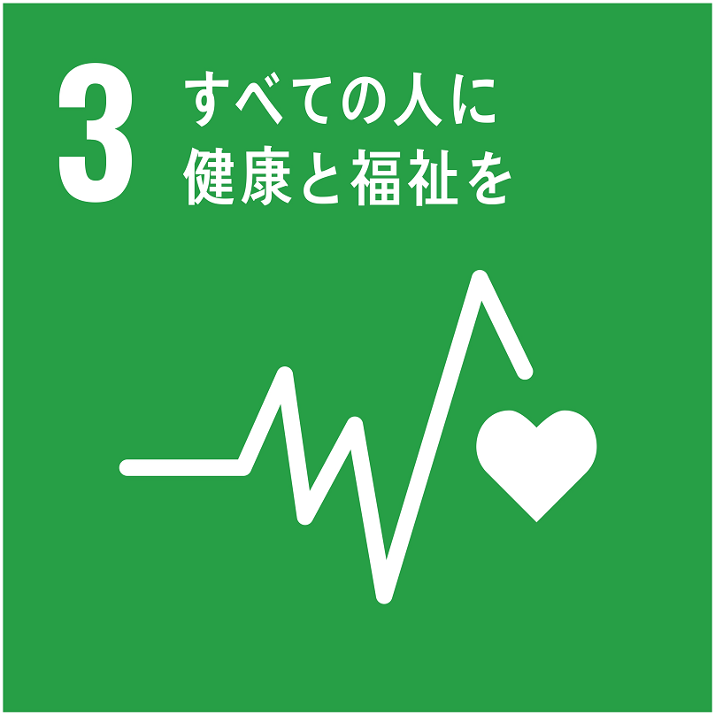 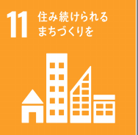
 |  | この授業では障害児・者の日常生活を取り巻く社会環境について、バリアフリーの重要性や地域コンフリクト、虐待の問題に着目し、その現状と課題を考えます。また、最新のテクノロジーがどのように障害者の生活をサポートしているかを紹介し、テクノロジーがもたらす可能性についても考えます。

課程・キリスト教学
●課程・キリスト教学
分野 | 講義名 | 講師名 | オンライン実施の可否 | SDGｓ
 | 内容 |  |  | 目標
教育学 | 教育学入門 | 大矢 一人 | 可
 | 小学校から長年にわたって「教育」を受けてきたと思います。なぜ「教育」を受けなくてはいけないのでしょうか。「教育」とは何でしょうか。本講義では、教育を受ける権利についての歴史的な流れと、教育に対する二種の考え方（「教授」と「学習」）について、考えます。
 | 教育を通して人と社会の未来を問い直す | 高嶋 真之 | 不可 | 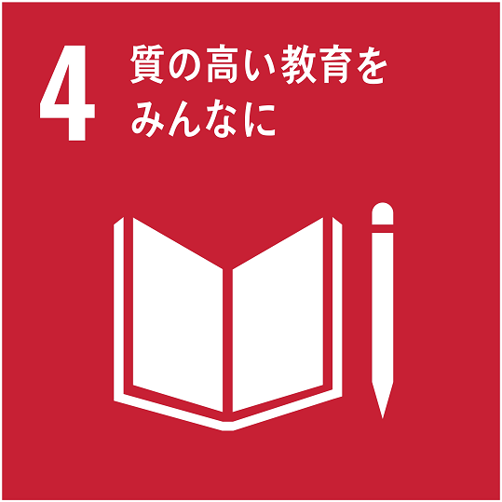
 | 教育学の知見を活かしながら、生徒たちや先生方と共に人間像・社会像・教育像の深化を目指します。具体的な内容や方法は、ご依頼いただいた学校と相談しながら決めさせていただきます。 ※2022年度実績：「学習塾を起点に世界はどこまで広がるか？―これまでの「探究」の振り返り―」＠札幌光星高等学校（講義形式）、「どのような教育がより良い未来をつくるのか？～大人・社会・学校の観点から教育学に触れる～」＠札幌手稲高等学校（ワークショップ形式）
キリスト教学 | 聖書学へのいざない | 山吉 裕子 | 不可
 | 皆さんは『聖書』に対してどのようなイメージをお持ちでしょうか。分厚い、難しそう、退屈、胡散臭い、ひょっとしたら面白そうと思っている方もいらっしゃるかもしれません。『聖書』を学問的に読むとはいったいどのようなことなのか。聖書学者はいったい何をやっているのか。それが私たちの生活といったいどのような関わりがあるのか。聖書学者の生態の謎を解明しつつ、『聖書』の魅力をご紹介します。
図書館情報学課程
図書館 情報学 | フィンランドの公共図書館 | 平井 孝典 | 可
 | フィンランド最初の図書館法は1928年制定です。19世紀には各村の牧師館や小学校などで本の貸借も始まっていました。現在、日本との比較で公共図書館数は三分の一ぐらい(人口は日本の二十分の一ぐらい)、年齢などに関係なく一人当たりの本の借出の多いことでも知られています。情報アクセスの場という、社会的インフラの機能を担っています。社会の中での図書館の役割、考えてみましょう。
日本語教員養成課程
日本語 教育 | 「日本語教師」ってどんな仕事？ | 副田 恵理子 | 可
 | みなさんは、「日本語教師」という仕事について知っていますか。日本語教師の活躍の場は国内にも海外にもあります。近年、日本国内の外国人の受け入れが急増しており、日本語教師が求められる場が広がっています。そのような背景から、2024年4月「登録日本語教員」という国家資格がスタートしました。日本語教師とはどのような仕事なのか、どのような知識とスキルが求められるのかを学んでいきます。
多文化 共生 | 地域の外国人とのコミュニケーション −「やさしい日本語」で話そう− | 副田 恵理子 | 可 | 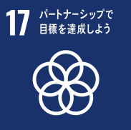
 | 現在、外国人材受入が拡大する中で、札幌でも定住する外国人が増えています。そのような中で、今、外国人と共に生活する「多文化共生」への理解が強く求められています。今後、学校でも職場でも、外国人と接する機会が増えていくでしょう。その中で、どのようにコミュニケーションを取ったらいいのでしょうか。英語で話さなければいけないのでしょうか。今後の「外国人とのコミュニケーション」のあり方について考えます。
日本語学 | SNS（ソーシャル・ネットワーキング・サービス）の日本語 | 副田 恵理子 | 可
 | 皆さんはLINEやインスタをよく使いますか。SNSの普及により、今LINEなどを使った非対面（顔を合わせない）コミュニケーションの機会が増えています。これは、相手と会って話す対面でのコミュニケーションとどのように違うのでしょうか。この講義では、LINEなどの非対面コミュニケーションで使われる日本語に焦点を当て、SNSの日本語の特徴を一緒に探っていきます。

